⑪隣接ローディングエリア
11
隣接ローディングエリア利用申請書
 |  |  |  |  |  |  |  |  |  |  |  |  |  |  |  |  |  |  |  |  | Ver. 2023.4.1
 |  |  |  |  |  |  |  |  |  |  |  |  |  |  |  |  | 管理No.
 |  |  |  |  |  |  |  |  |  |  |  |  | 搬入開始日の 1 ヵ月前までにご提出願います
 |  |  |  |  |  |  |  |  |  |  |  |  |  | 20 |  | 年 |  | 月 | 日 | 提出
 | 愛知国際会議展示場株式会社 宛て |  |  |  |  |  |  |  | 申込者 | 社名・団体名
 |  |  |  |  |  |  |  |  |  | 担当者名
 |  |  |  |  |  |  |  |  |  | 催物名

1 |  | 利用期間 |  | 月 |  | 日 |  | ： |  | ～ |  | 月 | 日 |  | ： |  | 想定台数 |  |  |  | 台
 |  | 利用エリア | A |  | B |  | B北 |  |  | C |  | D | E |  | F |  | E北 |  | F北
 |  | 申請理由等
2 |  | 利用期間 |  | 月 |  | 日 |  | ： |  | ～ |  | 月 | 日 |  | ： |  | 想定台数 |  |  |  | 台
 |  | 利用エリア | A |  | B |  | B北 |  |  | C |  | D | E |  | F |  | E北 |  | F北
 |  | 申請理由等
3 |  | 利用期間 |  | 月 |  | 日 |  | ： |  | ～ |  | 月 | 日 |  | ： |  | 想定台数 |  |  |  | 台
 |  | 利用エリア | A |  | B |  | B北 |  |  | C |  | D | E |  | F |  | E北 |  | F北
 |  | 申請理由等
4 |  | 利用期間 |  | 月 |  | 日 |  | ： |  | ～ |  | 月 | 日 |  | ： |  | 想定台数 |  |  |  | 台
 |  | 利用エリア | A |  | B |  | B北 |  |  | C |  | D | E |  | F |  | E北 |  | F北
 |  | 申請理由等
5 |  | 利用期間 |  | 月 |  | 日 |  | ： |  | ～ |  | 月 | 日 |  | ： |  | 想定台数 |  |  |  | 台
 |  | 利用エリア | A |  | B |  | B北 |  |  | C |  | D | E |  | F |  | E北 |  | F北
 |  | 申請理由等

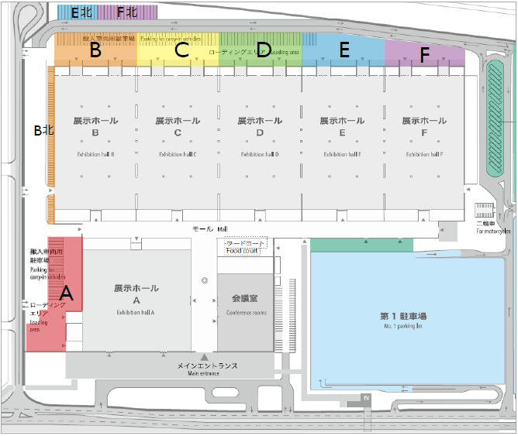
注意事項
1. 利用ホール以外の隣接ローディングエリアを使用
する場合に本申請書を提出してください。
2. 申請のローディングエリアにホール利用者がいない
場合のみ承認できるため、承認に時間を要する場
合があります。
3. 隣接ローディングエリアは搬入出や待機、会期中
の関係車両の留め置き等の目的にのみ使用可能
です。会場区画（キッチンカー、イベントスペース等）
としての使用は禁止です。
4. 本申請書は、可否欄に記入のないものは無効です。

受付欄
施設管理部 |  |  |  |  |  |  |  |  |  |  | 運営部長 |  |  | 運営担当 |  |  |  | 許可の可否
 |  |  |  |  |  |  |  |  |  |  |  |  |  |  |  |  |  | 可 ・ 否

